Worksheet
 | Alklima B.V.
 | Van Hennaertweg 29
 | 2952 CA Alblasserdam
 | NEDERLAND
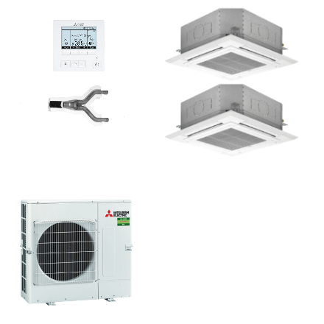
Code | CDH-M100I BEDRAAD SET
Product | Duo cassette 10,0 kW (R32 standaard inverter)

Vermogen & prestaties
Naam |  | Waarde | Eenheid
Koelcapaciteit totaal |  | 4.00 - 10.60 | kW
Verwarmingscapaciteit totaal |  | 2.80 - 12.50 | kW

Elektrische gegevens
Naam |  | Waarde | Eenheid
Maximale stroomsterkte (MCA) |  | 11.94 | A
Afzekering apparaat |  | 16 | A
Aansluiting voeding |  | Op buiten-unit
Bekabeling tussen buiten- en binnen-unit |  | 4x 1,5mm²
Voeding, fase & frequentie buitendeel |  | 400V / 3~N+a / 50 Hz

Technische gegevens
Naam |  | Waarde | Eenheid
Type koudemiddel (GWP) |  | R32 (675)
Koudemiddelinhoud |  | 3.1 | kg
Max. hoogteverschil |  | 30 | m
Luchtdebiet buitendeel |  | 4740 | m3/h
Bedrijfstemperatuur koelen (Dry Bulb) |  | -15.00 - 46.00 | °C
Bedrijfstemperatuur verwarmen (Wet Bulb) |  | -15.00 - 21.00 | °C
Min. leidinglengte per circuit |  | 2 | m
Max. leidinglengte totaal |  | 55 | m
Aantal binnenunits totaal |  | 2

Geluidsprestaties
Naam |  | Waarde | Eenheid
Geluidsdrukniveau buitenunit koelen |  | 0.00 - 51.00 | dB(A)
Geluidsdrukniveau buitenunit verwarmen |  | 0.00 - 54.00 | dB(A)
Geluidsniveau buitenunit (bij nachtverlaging op 1m) |  | 49 | dB(A)
Geluidsvermogenniveau buitenunit |  | 0.00 - 70.00 | dB(A)

Afmetingen & aansluitingen
Naam |  | Waarde | Eenheid
Nom. diameter vloeistofleiding |  | 3/8"
Afmetingen buiten-unit (HxBxD) |  | 981 × 1050 × 330 | mm
Gewicht buitenunit |  | 78 | kg

Uitvoering & werking
Naam |  | Waarde | Eenheid
Werkingsprincipe |  | Koelen en verwarmen
Model (binnenunit) |  | Cassette (4-zijdig)
Kleur binnenunit |  | Wit
Inverter gestuurd |  | Ja
Met draadloze afstandsbediening |  | Nee
Met afstandsbediening |  | Ja
Met klokprogramma/timer |  | Ja
Met luchtzuiveringsfilter |  | Ja
Met geurfilter |  | Nee

